ツール概要
ツール概要

１．全体構成図

タブ１．案件管理シート作成
タブ２．案件管理シート受理チェック
タブ３．送付用リスト作成
タブ４．証跡振分け
タブ５．案件アラート作成

Excel, CSVで出力
成約補足ツール
Excel, CSVファイルを取込

 |  |  |  |  |  |  | ※ファイル構成が複雑なため、「入出力仕様」「データフロー図」参照

２．ファイル構成
 | 項番 | オブジェクト名 |  |  | 概要 |  | 備考
 | 1 | 成約補足ツール_yyyymmdd.exe |  |  | プログラム本体
 | 2 | config.yml |  |  | ファイルパス等格納先

３．動作環境
 | 動作環境 |  | Office | .NET Framework Version |  | 開発環境 | 備考
 | R-ICT Win |  | MS 365 | ver4.8～ |  | Visual Studio 2022
 | クラウド版VDI（Win11） |  | MS 365 | ver4.8～ |  | 〃

業務概要
業務概要

 | 業務概要 詳細資料

 | 業務一覧と利用システム
 |  |  |  | 全国（新キントーン） |  | 東海FS（旧キントーン）
 |  | # |  | HONEY | 案件管理シート | HONEY | 案件管理シート
 |  | 共通 | 反響取込 | バッチ取込 | バッチ取込 | バッチ取込 | バッチ取込
 |  | 共通 | 作業準備（作業フォルダ） | Python（app.py） | Python（app.py） | Python（app.py） | Python（app.py）
 |  | 共通 | アラート付与、出力 | JS（新キントーン） | JS（新キントーン） | JS（旧キントーン） | JS（旧キントーン）
 |  | 共通 | アラートチェック | Python（check_alert.py） | Python（check_alert.py） | Excel | Excel
 |  | H | データ統合 | マクロ | - | マクロ | -
 |  | 案件アラート | 案件アラート表作成 | Python（create_alert.py） | Python（create_alert.py） | マクロ | マクロ
 |  |  | GigaCC取込 | Python（create_sendlist.py） | Python（create_sendlist.py） | Python（create_sendlist.py） | Python（create_sendlist.py）
 |  |  | BI連携 | - | - | - | -
 |  |  | アラートアプリマスタ更新 | - | - | - | -

 | 業務概要図
 |  | # |  | 全国（新キントーン） |  | 東海FS（旧キントーン）
 |  |  | 月初木曜
全国_共通｜案件アラート付与、出力
東海FS_共通｜案件アラート付与、出力

全国_共通｜案件アラート出力結果チェック
東海FS_共通｜案件アラート出力結果チェック

全国_共通l｜案件アラート出力結果チェック
東海FS_Excel｜案件アラート出力結果チェック

全国_共通｜案件アラート表作成
東海FS_Excel｜案件アラート表作成

全国_共通｜GigaCC宛先リスト作成
東海FS_Excel｜GigaCC宛先リスト作成

全国×東海_共通｜案件アラート送付

全国×東海_共通｜営業案件アラート表格納&営業広報

全国×東海_HONEY｜HONEYへの案件アラート取込ファイル作成
 |  |  | 毎週木曜+月末週月曜

全国×東海_HONEY｜HONEYへのアラート取込依頼

全国×東海_HONEY｜アラート更新完了メール送付

処理フロー図_タブ1
処理フロー図_タブ1
処理
データ
画面
フォルダ
説明
DB
複数ファイル
分岐
凡例：
処理
データ
手操作
処理終了
ループ
単体ファイル

１．案件管理シート作成
 | １．フォルダ作成
 |  | 処理①
 |  | ・作成するフォルダの構成を定義する。
 |  |  | ルートフォルダ
 |  |  | └─ 11_案件管理シート作成
 |  |  | └─ YYYYMM（例: 202605）
 |  |  | ├─ 01_CSV
 |  |  | │ └─ バックアップ
 |  |  | ├─ 02_作成済み案件管理シート
 |  |  | └─ 99_処理結果

 |  | 処理②
 |  | ・下記のフォルダを作成する。
 |  |  | ※上位フォルダが存在しなくても作成
 |  |  | ※既存のフォルダでもエラーにしない
 |  |  |  | YYYYMM（例: 202605）（WORKING_FOLDER）
 |  |  |  | 01_CSV（CSV_FOLDER）
 |  |  |  | バックアップ（CSV_BK_FOLDER）
 |  |  |  | 02_作成済み案件管理シート（SHEETS_FOLDER）
 |  |  |  | 99_処理結果（RESULT_FOLDER）

 | ２．案件管理シート生成
 |  | 処理①
 |  | ・下記のフォルダが存在するか確認する。
 |  |  |  | 11_案件管理シート作成
 |  |  |  | YYYYMM（例: 202605）
 |  |  |  | 01_CSV
 |  |  |  | 02_作成済み案件管理シート
 |  |  |  | 99_処理結果

 |  |  |  | 存在する場合
 |  |  |  |  | →処理②へ
 |  |  |  | 存在しない場合
 |  |  |  |  | →メッセージを表示して終了

 |  | 処理②
 |  | ・下記の設定値を「config.yml」から取得する。
 |  |  | 「案件管理シートFMT」のファイルパス
 |  |  | 「案件管理シート」のシート名
 |  |  | 再起動するタイミング

 |  | 処理③
 |  | ・「YYYYMM」フォルダ内の「案件管理シート全件リスト.csv」を読み込む。
 |  | ・取込時に改行コードを削除する。

 |  | 処理④
 |  | ・読込データが0件でないことを確認する。
 |  |  | 1件以上の場合
 |  |  |  | →処理⑤へ
 |  |  | 0件の場合
 |  |  |  | →メッセージを表示して終了

 |  | 処理⑤
 |  | ・「【FMT】案件管理シート.xlsx」 > 「返信用★案件管理シート」を開く。
 |  |  | ファイルまたはシートが存在する場合
 |  |  |  | →処理⑥へ
 |  |  | どちらか一方でも存在しない場合
 |  |  |  | →メッセージを表示して終了

 |  | 処理⑥
 |  | ・読込データを"振分先コード"ごとにグループ化する。

 |  | 処理⑦
 |  | ・処理②で取得したテンプレートをExcelを起動する。
 |  |  | ※以降は20件処理するごとに再起動をかける（メモリ消費量抑制のため）

 |  | 処理⑧
 |  | ・グループの先頭の企業名を取得する。
 |  | ・グループの先頭の振分先名を取得する。

 |  | 処理⑨
 |  | ・「クライアント別PW一覧.xlsx」から"振分先コード"に一致する"PW"を取得する。
 |  |  | pw'に記録

 |  | 処理⑩
 |  | ・作成するファイル名を設定する。
 |  |  | 【SUUMO注文】YYYY年MM月度_案件管理シート_{振分先コード}_{企業名}様(振分先名)
 |  | ・禁止文字を削除する。
 |  | ・禁止文字が含まれていないか確認する。
 |  |  | 含まれていない場合
 |  |  |  | →処理⑪へ
 |  |  | 含まれている場合
 |  |  |  | →'パス内禁止文字'に"あり"と記録
 |  |  |  |  | 処理⑪へ

 |  | 処理⑪
 |  | 処理⑩で作成したファイル名が既に「02_作成済み案件管理シート」フォルダに存在するか
 |  | 確認する。
 |  |  | 存在しない場合
 |  |  |  | →処理⑫へ
 |  |  | 存在する場合
 |  |  |  | →'作成日時'に"過去に作成済み"と記録
 |  |  |  |  | 後続処理は行わず次の振分先コードへ

 |  | 処理⑫
 |  | ・処理⑤で取得したテンプレートに沿って値を入力する。
 |  | ・メモ用の空列をV列9-最終行に追加して、ずれた1列分を削除する。
 |  | ・入力した値の書式を横書きに指定する。
 |  | ・CL入力列のみ編集可能にする。
 |  | ・シート保護を設定する。
 |  | ・グループ化機能を使用可能にする。
 |  | ・処理⑩で作成したファイル名で保存する。

 |  | 処理⑬
 |  | Excelを終了する。

 |  | 処理⑭
 |  | ・「YYYYMMDD_案件管理シート作成結果メモ.xlsx」を作成する。
 |  |  |  | 振分先コード |  | データ件数
 |  |  |  | 企業名 |  | 作成日時
 |  |  |  | 振分先名 |  | ファイル名
 |  |  |  | pw |  | パス内禁止文字

 |  | 処理⑮
 |  | ・完了メッセージを表示する。

 | ３．作成後チェック
 |  | 処理①
 |  | ・下記のフォルダが存在するか確認する。
 |  |  |  | 11_案件管理シート作成

 |  |  | 存在する場合
 |  |  |  | →処理②へ
 |  |  | 存在しない場合
 |  |  |  | →メッセージを表示して終了

 |  | 処理②
 |  | ・フォルダ選択ダイアログを表示する。
 |  | ・手動で作業フォルダを選択する。
 |  |  | 選択
 |  |  |  | →処理③へ
 |  |  | 未選択
 |  |  |  | →メッセージを表示して終了

 |  | 処理③
 |  | ・「YYYYMM」フォルダ内の「案件管理シート全件リスト.csv」を読み込む。

 |  | 処理④
 |  | ・読込データが0件でないことを確認する。
 |  |  | 1件以上の場合
 |  |  |  | →処理⑤へ
 |  |  | 0件の場合
 |  |  |  | →メッセージを表示して終了

 |  | 処理⑤
 |  | ・"振分先コード"の種類数を取得する。

 |  | 処理⑥
 |  | ・処理②で選択したフォルダ内の「.xlsx」ファイルの件数を集計する。
 |  |  | ※一時ファイル（テンポラリファイル）は除外
 |  | ・0ファイルでないことを確認する。
 |  |  | 1ファイル以上の場合
 |  |  |  | →処理⑦へ
 |  |  | 0ファイルの場合
 |  |  |  | →メッセージを表示して終了

 |  | 処理⑦
 |  | ・ファイル名から"振分先コード"（11桁）の数字を取得する。
 |  |  | 見つからなかった場合は"CodeErr"を返す
 |  | ・振分先コードに対応する"PW"を「クライアント別PW一覧.xlsx」から取得する。
 |  |  | 一致するPWが見つからない場合は"PwErr"を返す
 |  | ・取得したPWを使って対象ファイルを開く。
 |  |  | 開けない場合は"OpenErr"を返す
 |  | ・開いた対象ファイルのデータの読込、成形を行う。
 |  |  | 失敗した場合は"DataFrameErr"を返す
 |  | ・Excelの構造を指定
 |  |  | 失敗した場合は"DataFrameErr"を返す
 |  | ・対象月を取得する。
 |  | ・"企業名"と"振分先名"を取得して、正規表現に加工する。
 |  |  | 取得できない場合は"NameErr"を返す
 |  | ・データ件数を取得する。
 |  | ・指定された命名規則に反していないか確認する。
 |  | ・拡張子が「.xlsx」であるか確認する。
 |  | ・取得した対象月が今月か確認する。
 |  | ・「config.yml」で定義されている列名と一致するか確認する。（削除・追加されていないこと）
 |  | ・データ行の最終行まで空欄がないことを確認する。
 |  | ・商談状況の値が「config.yml」で定義されている値のみであることを確認する。
 |  | ・日付形式が正しいか確認する。
 |  | ・⑥重複の空欄以外の値が全て数値であることを確認する。
 |  | ・空欄以外に文字化けがないか確認する。（シート全体が対象）
 |  | ・CL入力列のみ編集可能にする。
 |  | ・入力範囲外に値が入力されていないことを確認する。

 |  | 処理⑧
 |  | ・処理⑦でチェックしたエラー内容を、エラー毎にログに記録する。

 |  | 処理⑨
 |  | ・チェック結果用のデータを保管する。

 |  | 処理⑩
 |  | ・処理⑨の中から下記の項目のみ抽出する。
 |  |  | データ貼り付け、セルロック位置チェック
 |  |  | ファイル内反響数チェック
 |  |  | ファイル名称チェック
 |  |  | CL入力欄文字化けチェック
 |  |  | CL入力欄日付データ型チェック
 |  |  | CL入力欄文字列型チェック

 |  | 処理⑪
 |  | ・処理⑩で抽出したチェック結果を集計して"トータルの不備結果"に保管する。
 |  |  | 全てTrueの場合
 |  |  |  | →OK
 |  |  | 1つでもFaleseがある場合
 |  |  |  | →NG

 |  | 処理⑫
 |  | ・保管したデータをリスト化する。

 |  | 処理⑬
 |  | ・処理⑨の結果を集計する。
 |  |  | Trueの場合
 |  |  |  | →OK
 |  |  | Falseの場合
 |  |  |  | →NG
 |  |  | それ以外
 |  |  |  | →値をそのまま取得

 |  | 処理⑭
 |  | ・テンプレート「【FMT】作成済み案件管理シートチェック結果.xlsx」をコピーする。
 |  | ・コピーしたファイルに名前を付ける。
 |  |  | YYYYMMDD_案件管理シート作成チェック結果

 |  | 処理⑮
 |  | ・処理⑭作成したファイルにデータを書き込む。
 |  |  | 条件
 |  |  |  | A列を文字列に変換
 |  |  |  | A10から書き込み開始
 |  | ・NGセルに背景色を付ける。
 |  | ・フィルタを設定する。
 |  | ・処理⑤で取得した"振分先コード"の種類数と処理⑥で集計したファイル件数が一致しているか
 |  |  | 確認してC3に記載する。
 |  | ・処理⑥で集計した件数をC4に記載する。
 |  | ・処理⑤で取得した"振分先コード"の種類数をC5に記載する。
 |  | ・処理⑫の結果がすべてOKのときにC6に'OK'と記載する。それ以外は'NG'を記載する。
 |  | ・保存する。

 |  | 処理⑯
 |  | ・完了メッセージを表示する。

 | ４．送付対象CL一覧作成
 |  | 処理①
 |  | ・下記のフォルダが存在するか確認する。
 |  |  |  | 11_案件管理シート作成

 |  |  | 存在する場合
 |  |  |  | →処理②へ
 |  |  | 存在しない場合
 |  |  |  | →メッセージを表示して終了

 |  | 処理②
 |  | ・フォルダ選択ダイアログを表示する。
 |  | ・手動で作業フォルダを選択する。
 |  |  | 選択
 |  |  |  | →処理③へ
 |  |  | 未選択
 |  |  |  | →メッセージを表示して終了

 |  | 処理③
 |  | ・処理②で選択した「案件管理シート作成チェック結果.xlsx」を下記の条件で読み込む。
 |  |  | 9行目以降
 |  |  | A-E列のみ
 |  |  | 文字列に変換
 |  |  | トータルの不備結果'が"OK"の行のみ

 |  | 処理④
 |  | ・読込データが0件でないことを確認する。
 |  |  | 1件以上の場合
 |  |  |  | →処理⑤へ
 |  |  | 0件の場合
 |  |  |  | →メッセージを表示して終了

 |  | 処理⑤
 |  | ・テンプレート「【FMT】案件管理シート送付対象クライアント一覧.xlsx」をコピーする。
 |  | ・コピーしたファイルに名前を付ける。
 |  |  | YYYYMMDD_案件管理シート送付対象クライアント一覧

 |  | 処理⑥
 |  | ・処理③で取得したデータを処理⑤で作成したファイルに書き込む。
 |  |  | 文字列形式に設定
 |  |  | 行番号と列名は書かない
 |  | ・保存する。

 |  | 処理⑦
 |  | ・完了メッセージを表示する。

 | ５．送信実績取込用ファイル作成
 |  | 処理①
 |  | ・下記のフォルダが存在するか確認する。
 |  |  |  | 11_案件管理シート作成

 |  |  | 存在する場合
 |  |  |  | →処理②へ
 |  |  | 存在しない場合
 |  |  |  | →メッセージを表示して終了

 |  | 処理②
 |  | ・フォルダ選択ダイアログを表示する。
 |  | ・手動で作業フォルダを選択する。
 |  |  | 選択
 |  |  |  | →処理③へ
 |  |  | 未選択
 |  |  |  | →メッセージを表示して終了

 |  | 処理③
 |  | ・処理②で選択した「案件管理シート作成チェック結果.xlsx」を下記の条件で読み込む。
 |  |  | 9行目以降
 |  |  | A-E列のみ
 |  |  | 文字列に変換
 |  | ・下記の条件でリスト化する。
 |  |  | トータルの不備結果'が"OK"の行のみ
 |  |  | "振分先コード"列のみ

 |  | 処理④
 |  | ・「案件管理シート送受信実績一覧.csv」を読み込む。
 |  | ・"振分先コード"の重複なしリストを作成
 |  | ・"案件管理シート送信実施日"と"案件管理シート回収日"の日付成形を行う
 |  |  | YYYY/MM/DD

 |  | 処理⑤
 |  | ・出力用のリストを作成する。
 |  |  |  | レコード開始行 |  |  | 案件管理シート回収日
 |  |  |  | 振分先コード |  |  | 回収時案件管理シート不備チェック
 |  |  |  | 案件管理シート送信日実施日 |  |  | 案件管理シート履歴
 |  | ・"レコード開始行"が新規の場合に新しく追加する。

 |  | 処理⑥
 |  | ・下記の条件で並び替える。
 |  |  | 1．振分先コード
 |  |  | 2．新規である
 |  |  | 3．案件管理シート送信実施日

 |  | 処理⑦
 |  | ・CSVファイルとして処理⑤⑥で作成したリストを出力する。
 |  |  | YYYYMMDD_案件管理シート送信実績取込用

 |  | 処理⑧
 |  | ・完了メッセージを表示する。

処理フロー図_タブ2
処理フロー図_タブ2
処理
データ
画面
フォルダ
説明
DB
複数ファイル
分岐
凡例：
処理
データ
手操作
処理終了
ループ
単体ファイル

２．案件管理シート作成
 | １．フォルダ作成
 |  | 処理①
 |  | ・作成するフォルダの構成を定義する。
 |  |  | ルートフォルダ
 |  |  | └─ 12_案件管理シート受理・取込
 |  |  | └─ ■チェック前案件管理シート格納
 |  |  | └─ YYYYMMDD
 |  |  | ├─ 01_CSV
 |  |  | │ └─ バックアップ
 |  |  | ├─02_チェック済み案件管理シート
 |  |  | └─ 99_処理結果

 |  | 処理②
 |  | ・下記のフォルダを作成する。
 |  |  | ※上位フォルダが存在しなくても作成
 |  |  | ※既存のフォルダでもエラーにしない
 |  |  |  | ■チェック前案件管理シート格納（STORE_FOLDER）
 |  |  |  | YYYYMMDD（WORKING_FOLDER）
 |  |  |  | 01_CSV（CSV_FOLDER）
 |  |  |  | バックアップ（CSV_BK_FOLDER）
 |  |  |  | 02_チェック済み案件管理シート（PROCESSED_FOLDER）
 |  |  |  | 99_処理結果（RESULT_FOLDER）

 | ２．不備チェック実行
 |  | 処理①
 |  | ・下記のフォルダが存在するか確認する。
 |  |  |  | 12_案件管理シート受理・取込
 |  |  |  | ■チェック前案件管理シート格納
 |  |  |  | YYYYMM（例: 202605）
 |  |  |  | 01_CSV
 |  |  |  | 02_チェック済み案件管理シート
 |  |  |  | 99_処理結果

 |  |  |  | 存在する場合
 |  |  |  |  | →処理②へ
 |  |  |  | 存在しない場合
 |  |  |  |  | →メッセージを表示して終了

 |  | 処理②
 |  | ・「■チェック前案件管理シート格納」フォルダ内の「.xlsx」ファイルの件数を集計する。
 |  |  | ※一時ファイル（テンポラリファイル）は除外
 |  | ・0ファイルでないことを確認する。
 |  |  | 1ファイル以上の場合
 |  |  |  | →処理③へ
 |  |  | 0ファイルの場合
 |  |  |  | →メッセージを表示して終了

 |  | 処理③
 |  | ・「案件管理シート送付先リスト.csv」を読み込む。

 |  | 処理④
 |  | ・処理②で集計したファイル単位で内容チェックを行う。
 |  |  | 「処理フロー図_タブ1」シート「３．整合性チェック」処理⑥を参照

 |  | 処理⑤
 |  | ・処理④でチェックしたエラー内容を、エラー毎にログに記録する。

 |  | 処理⑥
 |  | ・処理④で取得した値を保管する。

 |  | 処理⑦
 |  | ・処理④の結果を集計して"トータルの不備結果"に保管する。
 |  |  | 全てTrueの場合
 |  |  |  | →True
 |  |  | 1つでもFaleseがある場合
 |  |  |  | →False

 |  | 処理⑧
 |  | ・「config.yml」で定義されている不備メッセージを取得する。

 |  | 処理⑨
 |  | ・処理⑥で保管した値の中で'False'の値だけにエラーメッセージを抽出する。

 |  | 処理⑩
 |  | ・処理⑨で抽出したエラーメッセージのうち5件までを' / 'で連結する。
 |  | ・"不備内容(不備あり時)1"に設定する。
 |  |  | 1件以上の場合
 |  |  |  | →（連結して）設定
 |  |  | 0件の場合
 |  |  |  | →空欄を設定

 |  | 処理⑪
 |  | ・処理⑩で5件以上あり、処理しきれていないエラーメッセージがある場合に
 |  |  | 不備内容(不備あり時)2に設定する。
 |  |  | 6件以上の場合
 |  |  |  | →（連結して）設定
 |  |  | 6件未満の場合
 |  |  |  | →空欄を設定

 |  | 処理⑫
 |  | ・"トータルの不備チェック結果"の値によってファイルを移動する。
 |  |  | OKの場合
 |  |  |  | →「不備なし」フォルダ
 |  |  | NGの場合
 |  |  |  | →「不備あり」フォルダ

 |  | 処理⑬
 |  | ・処理④の結果を集計する。
 |  |  | Trueの場合
 |  |  |  | →OK
 |  |  | Falseの場合
 |  |  |  | →NG
 |  |  | それ以外
 |  |  |  | →値をそのまま取得

 |  | 処理⑭
 |  | ・テンプレート「【FMT】案件管理シート受理不備チェック結果.xlsx」をコピーする。
 |  | ・コピーしたファイルに名前を付ける。
 |  |  | YYYYMMDD_案件管理シート受理不備チェック結果

 |  | 処理⑮
 |  | ・処理⑭で作成したシートに全体の結果を書き込む。
 |  | ・NGセルに背景色を付ける。
 |  | ・フィルタを設定する。
 |  | ・保存する。

 |  | 処理⑯
 |  | ・完了メッセージを表示する。

 | ３．回収実績取込用ファイル作成
 |  | 処理①
 |  | ・下記のフォルダが存在するか確認する。
 |  |  |  | 12_案件管理シート受理・取込
 |  |  |  | 01_CSV

 |  |  | 存在する場合
 |  |  |  | →処理②へ
 |  |  | 存在しない場合
 |  |  |  | →メッセージを表示して終了

 |  | 処理②
 |  | ・フォルダ選択ダイアログを表示する。
 |  | ・手動で作業フォルダを選択する。
 |  |  | 選択
 |  |  |  | →処理③へ
 |  |  | 未選択
 |  |  |  | →メッセージを表示して終了

 |  | 処理③
 |  | ・処理②で選択した「案件管理シート受理不備チェック結果.xlsx」を下記の条件で読み込む。
 |  |  | 8行目以降
 |  |  | A-R列のみ
 |  |  | 文字列に変換
 |  |  | 空文字に置き換え

 |  | 処理④
 |  | ・「案件管理シート送受信実績一覧.csv」を読み込む。
 |  | ・"振分先コード"の重複なしリストを作成
 |  | ・"案件管理シート送信実施日"と"案件管理シート回収日"の日付成形を行う
 |  |  | YYYY/MM/DD

 |  | 処理⑤
 |  | ・処理③から該当コードの情報を取得する。
 |  | ・"トータルの不備チェック結果"が'OK'確認する。
 |  | ・"不備内容(不備あり時)1"と"不備内容(不備あり時)2"を連結する。

 |  | 処理⑥
 |  | ・処理⑤で取得したデータをもとに値を更新
 |  |  | "トータルの不備チェック結果"が'OK'の場合
 |  |  |  | →4列目最終行：当日
 |  |  |  |  | 5列目最終行：不備なし
 |  |  |  |  | 6列目最終行：空
 |  |  | それ以外の場合
 |  |  |  | →4列目最終行：当日
 |  |  |  |  | 5列目最終行：不備解消中
 |  |  |  |  | 6列目最終行：処理⑤で連結したエラーメッセージ

 |  | 処理⑦
 |  | ・処理⑥で値が追加されているか確認する。
 |  |  | 追加されている場合
 |  |  |  | →処理⑧へ
 |  |  | 追加されていない場合
 |  |  |  | →ファイルを作成せず、エラーメッセージを表示する

 |  | 処理⑧
 |  | ・CSVファイルとして処理⑥で作成したリストを出力する。
 |  |  | YYYYMMDD_案件管理シート回収実績取込用

 |  | 処理⑨
 |  | ・完了メッセージを表示する。

 | ４．受領メール宛先作成
 |  | 処理①
 |  | ・フォルダ選択ダイアログを表示する。
 |  | ・手動で作業フォルダを選択する。
 |  |  | 選択
 |  |  |  | →処理②へ
 |  |  | 未選択
 |  |  |  | →メッセージを表示して終了

 |  | 処理②
 |  | ・処理①で選択した「案件管理シート受理不備チェック結果.xlsx」を下記の条件で読み込む。
 |  |  | 8行目以降
 |  |  | A-R列のみ
 |  |  | 文字列に変換
 |  |  | 空文字に置き換え

 |  | 処理③
 |  | ・ 「12_案件管理シート受理・取込」フォルダから下記のCSVファイルを読み込む。
 |  |  | 案件管理シート送付先リスト.csv
 |  |  | 案件管理担当者リスト.csv

 |  | 処理④
 |  | ・"担当業務[案件管理]"（担当者フラグ）が'1'か確認する。
 |  |  | 1の場合
 |  |  |  | →処理⑤へ
 |  |  | 1以外の場合
 |  |  |  | →メッセージを表示して終了

 |  | 処理⑤
 |  | ・"案件管理主体の振分先コード"と"振分先コード"をキーに列を結合する。
 |  |  | ※内部結合のため一致しないデータは削除
 |  | ・結合後にカラム名"振分先コード_x"を"振分先コード"に修正する。
 |  | ・"案件管理主体の振分先コード"と"振分先コード_y"を削除する。

 |  | 処理⑥
 |  | ・CSVファイルとして処理⑤で作成したリストを出力する。
 |  |  | YYYYMMDD_案件管理シート全送付先リスト
 |  |  | ※既にファイルが存在する場合は上書きせず、ファイル名の末尾に連番を付与して保存

 |  | 処理⑦
 |  | ・"トータルの不備チェック結果"が'OK'か確認する。
 |  |  | "トータルの不備チェック結果"が'OK'の場合
 |  |  |  | →処理⑤で作成したデータから"トータルの不備チェック結果"が'OK'の行を
 |  |  |  |  | "振分先コード"をキーに内部結合する。
 |  |  | "トータルの不備チェック結果"が'NG'の場合
 |  |  |  | →処理⑤で作成したデータから"トータルの不備チェック結果"が'NG'の行を
 |  |  |  |  | "振分先コード"をキーに内部結合する。
 |  |  |  |  | その際に"不備内容(不備あり時)1"と"不備内容(不備あり時)2"に列が追加される

 |  | 処理⑧
 |  | ・"名前"を作成してデータを成形する。
 |  |  | "企業名""振分先名""担当者部署""担当者氏名"を連結
 |  | ・その他の列を成形する。
 |  |  | "トータルの不備チェック結果"が'OK'の場合
 |  |  |  | →"メールアドレス" = 処理⑦で作成したデータの"担当者メールアドレス"
 |  |  |  |  | "グループ" = YYYYMMDD_案件管理シート受理完了
 |  |  |  |  | "コメント" = ' '
 |  |  |  |  | "属性1" = ' '
 |  |  |  |  | "属性2" = ' '
 |  |  | "トータルの不備チェック結果"が'NG'の場合
 |  |  |  | →"メールアドレス" = 処理⑦で作成したデータの"担当者メールアドレス"
 |  |  |  |  | "グループ" = YYYYMMDD_案件管理シート不備差戻
 |  |  |  |  | "コメント" = ' '
 |  |  |  |  | "属性1" =処理⑦で作成したデータの"不備内容(不備あり時)1"
 |  |  |  |  | "属性2" =処理⑦で作成したデータの"不備内容(不備あり時)2"
 |  | ・作成したデータを下記の順番に並び替える。
 |  |  | 1．グループ
 |  |  | 2．名前
 |  |  | 3．メールアドレス
 |  |  | 4．コメント
 |  |  | 5．属性1
 |  |  | 6．属性2

 |  | 処理⑨
 |  | ・CSVファイルとして処理⑧で作成したリストを出力する。
 |  |  | "トータルの不備チェック結果"が'OK'の場合
 |  |  |  | →YYYYMMDD_案件管理シート受領完了メール宛先リスト
 |  |  | "トータルの不備チェック結果"が'NG'の場合
 |  |  |  | →YYYYMMDD_案件管理シート不備差戻メール宛先リスト
 |  |  | ※データを1000毎に区切って処理
 |  |  | ※既にファイルが存在する場合は上書きせず、ファイル名の末尾に連番を付与して保存
 |  | ・ファイル名と作成件数メッセージを表示する。

 |  | 処理⑩
 |  | ・処理⑧で作成した"名前"を全角スペースで分割する。
 |  |  | "企業名"から様を削除
 |  |  | "企業名""振分先名""担当者部署""担当者氏名"から値が入っている組み合わせで分割
 |  | ・メールアドレスを取得する。
 |  | ・元データと分割したデータが一致するか確認する。
 |  |  | 不備がない場合
 |  |  |  | →"チェック結果"に'不備なし'をセット
 |  |  | 不備がある場合
 |  |  |  | →"チェック結果"に'不備あり'をセット
 |  |  |  |  | その他チェックした項目の分割したデータの値をセット
 |  |  | チェック時に何かエラーが起きた場合
 |  |  |  | →"チェック結果"に'チェック時エラー'をセット
 |  | ・結果を保管する。
 |  | ・結果をDataFrameに変換する。
 |  | ・インデックスを1始まりに変更する。

 |  | 処理⑪
 |  | ・Excelファイルとして出力する。
 |  |  | "トータルの不備チェック結果"が'OK'の場合
 |  |  |  | →YYYYMMDD_案件管理シート受領完了メール宛先リスト
 |  |  | "トータルの不備チェック結果"が'NG'の場合
 |  |  |  | →YYYYMMDD_案件管理シート不備差戻メール宛先リスト

 |  | 処理⑫
 |  | ・完了メッセージを表示する。

 | ５．反響情報CSV作成
 |  | 処理①
 |  | ・フォルダ選択ダイアログを表示する。
 |  | ・手動で作業フォルダを選択する。
 |  |  | 選択
 |  |  |  | →処理②へ
 |  |  | 未選択
 |  |  |  | →メッセージを表示して終了

 |  | 処理②
 |  | ・処理①で選択したフォルダ内にある「不備なし」フォルダにファイルが格納されているか
 |  |  | 確認する。
 |  |  | ファイルが格納されている場合
 |  |  |  | →処理③へ
 |  |  | ファイルが格納されていない場合
 |  |  |  | →メッセージを表示して終了

 |  | 処理③
 |  | ・ファイル名から"振分先コード"（11桁）の数字を取得する。
 |  | ・「クライアント別PW一覧.xlsx」から"振分先コード"に一致する"PW"を取得する。
 |  |  | PWが存在する場合
 |  |  |  | →'pw'に記録
 |  |  | PWが存在しない場合
 |  |  |  | →メッセージを表示して次のファイルへ

 |  | 処理④
 |  | 処理④⑤でエラーの場合はメッセージを表示して次のファイルへ
 |  | ・処理③で取得したPWをしようしてファイルを開く。
 |  | ・「返信用★案件管理シート」のB9:Z最終行のデータを取得する。

 |  | 処理⑤
 |  | ・下記の条件でデータを整形する。
 |  |  | 空行削除
 |  |  | 改行削除
 |  |  | 特定の列のみ（F, P～V）

 |  | 処理⑥
 |  | 処理⑤で取得したデータをリストに追加する。

 |  | 処理⑦
 |  | ・データが存在するか確認する。
 |  |  | データが存在する場合
 |  |  |  | →処理⑦へ
 |  |  | データが存在しない場合
 |  |  |  | →メッセージを表示して終了

 |  | 処理⑧
 |  | ・処理⑥で成形したリストをまとめる。
 |  |  | 取得したデータを結合してインデックスを振る
 |  |  | 各列に名前を設定
 |  |  | 日付の列を日付型に変換

 |  | 処理⑨
 |  | ・CSVファイルとして処理⑦で作成したリストを出力する。
 |  |  | YYYYMMDD_案件管理シート反響管理アプリ反映

 |  | 処理⑩
 |  | ・完了メッセージを表示する。

処理フロー図_タブ3
処理フロー図_タブ3
処理
データ
画面
フォルダ
説明
DB
複数ファイル
分岐
凡例：
処理
データ
手操作
処理終了
ループ
単体ファイル

送付用リスト作成
 | １．案件管理シート一括送付用
 |  | 処理①
 |  | ・作成するフォルダの構成を定義する。
 |  |  | ルートフォルダ
 |  |  | └─10_メール送付・引き取り
 |  |  | └─ 01_案件管理シート送付
 |  |  | └─ YYYYMMDD（例: 20260520）
 |  |  | ├─ インプットデータ
 |  |  | ├─ Wチェック用
 |  |  | └─ 中間成果物フォルダ

 |  | 処理②
 |  | ・「YYYYMMDD」フォルダが存在するか確認する。
 |  |  | 存在する場合
 |  |  |  | →処理③へ
 |  |  | 存在しない場合
 |  |  |  | →下記のフォルダを作成する
 |  |  |  |  | ※上位フォルダが存在しなくても作成
 |  |  |  |  | ※既存のフォルダでもエラーにしない
 |  |  |  |  |  | YYYYMMDD（例: 20260520）
 |  |  |  |  |  | インプットデータ
 |  |  |  |  |  | Wチェック用
 |  |  |  |  |  | 中間成果物フォルダ

 |  | 処理③
 |  | ・下記のファイルを読み込む。
 |  |  | 案件管理シート送付先リスト.csv
 |  |  | 案件管理担当者リスト.csv
 |  |  | 案件管理シート送付対象クライアント一覧.xlsx
 |  | ・読み込んだファイルの全角スペースを削除する。

 |  | 処理④
 |  | ・"担当業務[案件管理]"（担当者フラグ）が'1'か確認する。
 |  |  | 1の場合
 |  |  |  | →処理⑤へ
 |  |  | 1以外の場合
 |  |  |  | →メッセージを表示して終了

 |  | 処理⑤
 |  | ・"案件管理主体の振分先コード"と"振分先コード"をキーに列を結合する。
 |  |  | ※内部結合のため一致しないデータは削除
 |  |  | 対象ファイル
 |  |  |  | 案件管理シート送付先リスト.csv
 |  |  |  | 案件管理担当者リスト.csv
 |  | ・結合後にカラム名"振分先コード_x"を"振分先コード"に修正する。
 |  | ・"案件管理主体の振分先コード"と"振分先コード_y"を削除する。

 |  | 処理⑥
 |  | ・CSVファイルとして処理⑤で作成したリストを出力する。
 |  |  | YYYYMMDD_送付先リストx担当者リスト
 |  |  | ※既にファイルが存在する場合は上書きせず、ファイル名の末尾に連番を付与して保存

 |  | 処理⑦
 |  | ・"振分先コード"をキーに列を結合する。
 |  |  | ※内部結合のため一致しないデータは削除
 |  |  | 対象ファイル
 |  |  |  | 処理⑤で作成したリスト
 |  |  |  | 案件管理シート送付対象クライアント一覧.xlsx

 |  | 処理⑧
 |  | ・"名前"を作成してデータを成形する。
 |  |  | 処理⑦で作成したリストの"企業名""振分先名""担当者部署""担当者氏名"
 |  |  | "担当者メールアドレス"を連結
 |  | ・新しく成形したデータに処理⑦で作成したリストに処理⑦で作成したリストの"ファイル名"
 |  |  | を追加する。

 |  | 処理⑨
 |  | ・CSVファイルとして処理⑧で作成したリストを出力する。
 |  |  | YYYYMMDD_案件管理シート宛先取込用
 |  |  | ※既にファイルが存在する場合は上書きせず、ファイル名の末尾に連番を付与して保存

 |  | 処理⑩
 |  | ・処理⑧で作成した"名前"を全角スペースで分割する。
 |  |  | "企業名"から様を削除
 |  |  | "企業名""振分先名""担当者部署""担当者氏名"から値が入っている組み合わせで分割
 |  | ・ファイル名を分割する。
 |  | ・元データと分割したデータが一致するか確認する。
 |  |  | 不備がない場合
 |  |  |  | →"チェック結果"に'不備なし'をセット
 |  |  | 不備がある場合
 |  |  |  | →"チェック結果"に'不備あり'をセット
 |  |  |  |  | その他チェックした項目の分割したデータの値をセット
 |  |  | チェック時に何かエラーが起きた場合
 |  |  |  | →"チェック結果"に'チェック時エラー'をセット
 |  | ・結果を保管する。
 |  | ・結果をDataFrameに変換する。
 |  | ・インデックスを1始まりに変更する。

 |  | 処理⑪
 |  | ・Excelファイルとして出力する。
 |  |  | 取込用ファイルチェック結果
 |  |  | ※既にファイルが存在する場合は上書きせず、ファイル名の末尾に連番を付与して保存

 |  | 処理⑫
 |  | ・完了メッセージを表示する。

 | ２．成約確認書・着工証跡引き取り便送付
 |  | 処理①
 |  | ・作成するフォルダの構成を定義する。
 |  |  | ルートフォルダ
 |  |  | └─10_メール送付・引き取り
 |  |  | └─ 02_引き取り便送付
 |  |  | └─ YYYYMMDD（例: 20260520）
 |  |  | ├─ インプットデータ
 |  |  | └─ 中間成果物フォルダ

 |  | 処理②
 |  | ・「YYYYMMDD」フォルダが存在するか確認する。
 |  |  | 存在する場合
 |  |  |  | →処理③へ
 |  |  | 存在しない場合
 |  |  |  | →下記のフォルダを作成する
 |  |  |  |  | ※上位フォルダが存在しなくても作成
 |  |  |  |  | ※既存のフォルダでもエラーにしない
 |  |  |  |  |  | YYYYMMDD（例: 20260520）
 |  |  |  |  |  | インプットデータ
 |  |  |  |  |  | 中間成果物フォルダ

 |  | 処理③
 |  | ・下記のファイルを読み込む。
 |  |  | 引き取り便送付先リスト.csv
 |  |  | 成約報告担当者リスト.csv
 |  |  | 着工報告担当者リスト.csv
 |  | ・読み込んだファイルの全角スペースを削除する。

 |  | 処理④
 |  | ・"担当業務[案件管理]"（担当者フラグ）が'1'か確認する。
 |  |  | 1の場合
 |  |  |  | →"担当業務[着工報告]"チェックへ
 |  |  | 1以外の場合
 |  |  |  | →メッセージを表示して終了
 |  | ・"担当業務[着工報告]"（担当者フラグ）が'1'か確認する。
 |  |  | 1の場合
 |  |  |  | →処理⑤へ
 |  |  | 1以外の場合
 |  |  |  | →メッセージを表示して終了

 |  | 処理⑤
 |  | ・"案件管理主体の振分先コード"と"振分先コード"をキーに列を結合する。
 |  |  | ※内部結合のため一致しないデータは削除
 |  |  | 対象ファイル
 |  |  |  | 引き取り便送付先リスト.csv
 |  |  |  | 成約報告担当者リスト.csv
 |  | ・結合後にカラム名"振分先コード_x"を"振分先コード"に修正する。
 |  | ・"案件管理主体の振分先コード"と"振分先コード_y"を削除する。

 |  | 処理⑥
 |  | ・CSVファイルとして処理⑤で作成したリストを出力する。
 |  |  | YYYYMMDD_送付先リストx成約担当者リスト
 |  |  | ※既にファイルが存在する場合は上書きせず、ファイル名の末尾に連番を付与して保存

 |  | 処理⑦
 |  | ・"着工報告主体の振分先コード"と"振分先コード"をキーに列を結合する。
 |  |  | ※内部結合のため一致しないデータは削除
 |  |  | 対象ファイル
 |  |  |  | 引き取り便送付先リスト.csv
 |  |  |  | 着工報告担当者リスト.csv
 |  | ・結合後にカラム名"振分先コード_x"を"振分先コード"に修正する。
 |  | ・"着工報告主体の振分先コード"と"振分先コード_y"を削除する。

 |  | 処理⑧
 |  | ・CSVファイルとして処理⑦で作成したリストを出力する。
 |  |  | YYYYMMDD_送付先リストx着工担当者リスト
 |  |  | ※既にファイルが存在する場合は上書きせず、ファイル名の末尾に連番を付与して保存

 |  | 処理⑨
 |  | ・処理⑤⑦のデータを結合する。
 |  | ・"振分先コード"列を削除する。
 |  | ・重複行を削除する。

 |  | 処理⑩
 |  | ・CSVファイルとして処理⑦で作成したリストを出力する。
 |  |  | YYYYMMDD_送付先リストx担当者リスト
 |  |  | ※既にファイルが存在する場合は上書きせず、ファイル名の末尾に連番を付与して保存

 |  | 処理⑪
 |  | ・"名前"を作成してデータを成形する。
 |  |  | 処理⑨で作成したリストの"企業名""振分先名""担当者部署""担当者氏名"
 |  | ・その他の列を成形する。
 |  |  | "メールアドレス" = 処理⑨で作成したデータの"担当者メールアドレス"
 |  |  | "グループ" = YYMM_引き取り便
 |  |  | "コメント" = ' '
 |  |  | "属性1" = ' '
 |  |  | "属性2" = ' '
 |  | ・作成したデータを下記の順番に並び替える。
 |  |  | 1．グループ
 |  |  | 2．名前
 |  |  | 3．メールアドレス
 |  |  | 4．コメント
 |  |  | 5．属性1
 |  |  | 6．属性2

 |  | 処理⑫
 |  | ・CSVファイルとして処理⑪で作成したリストを出力する。
 |  |  | YYYYMMDD_引き取り便アドレス帳取込用
 |  |  | ※データを1000毎に区切って処理
 |  |  | ※既にファイルが存在する場合は上書きせず、ファイル名の末尾に連番を付与して保存
 |  | ・ファイル名と作成件数メッセージを表示する。

 |  | 処理⑬
 |  | ・送付リストの確認をする。
 |  |  | 「処理フロー図_2」シート「２－４」処理⑩を参照

 |  | 処理⑭
 |  | ・Excelファイルとして出力する。
 |  |  | 取込用ファイルチェック結果
 |  |  | ※既にファイルが存在する場合は上書きせず、ファイル名の末尾に連番を付与して保存

 |  | 処理⑮
 |  | ・完了メッセージを表示する。

 | ３．個別着工証跡引き取り便送付
 |  | 処理①
 |  | ・作成するフォルダの構成を定義する。
 |  |  | ルートフォルダ
 |  |  | └─10_メール送付・引き取り
 |  |  | └─ 03_引き取り便送付(個別着工報告先)
 |  |  | └─ YYYYMMDD（例: 20260520）
 |  |  | ├─ インプットデータ
 |  |  | ├─ 着工報告ご依頼ファイル
 |  |  | ├─ Wチェック用
 |  |  | └─ 中間成果物フォルダ

 |  | 処理②
 |  | ・「YYYYMMDD」フォルダが存在するか確認する。
 |  |  | 存在する場合
 |  |  |  | →処理③へ
 |  |  | 存在しない場合
 |  |  |  | →下記のフォルダを作成する
 |  |  |  |  | ※上位フォルダが存在しなくても作成
 |  |  |  |  | ※既存のフォルダでもエラーにしない
 |  |  |  |  |  | YYYYMMDD（例: 20260520）
 |  |  |  |  |  | インプットデータ
 |  |  |  |  |  | 着工報告ご依頼ファイル
 |  |  |  |  |  | Wチェック用
 |  |  |  |  |  | 中間成果物フォルダ

 |  | 処理③
 |  | ・下記のファイルを読み込む。
 |  |  | 着工報告担当者リスト（特定案件のみ）.csv
 |  | ・"着工予定日（成約確認書） ※延期の申告を受けた場合は上書き"→"着工予定日"
 |  |  | に列名を変更する。
 |  | ・読み込んだファイルの全角スペースを削除する。

 |  | 処理④
 |  | ・「config.yml」からテンプレート「【FMT】着工報告ご依頼.xlsx」を取得する。

 |  | 処理⑤
 |  | ・現在の年月を取得する。
 |  |  | YYYY年MM月

 |  | 処理⑥
 |  | ・処理③で取得したデータから下記の項目を抽出
 |  |  | 依頼番号
 |  |  | 企業名
 |  |  | 振分先名
 |  | ・"企業名"と"振分先名"を連結する。
 |  |  | "企業名"様("振分先名"分)
 |  |  | 【SUUMO注文】YYYY年MM月度_着工報告ご依頼_"依頼番号"_"企業名"様("振分先名"分).xlsx
 |  | ・"名前"を作成してデータを成形する。
 |  |  | "企業名""振分先名""この案件のみの着工報告担当者部署"
 |  |  | "この案件のみの着工報告担当者氏名""この案件のみの着工報告担当者メールアドレス"を連結

 |  | 処理⑦
 |  | ・処理③で取得したデータから新しく出力用データを作成する。
 |  |  | 名前
 |  |  | ファイル名

 |  | 処理⑧
 |  | ・CSVファイルとして処理⑦で作成したリストを出力する。
 |  |  | YYYYMMDD_特定案件の着工報告便宛先取込用
 |  |  | ※既にファイルが存在する場合は上書きせず、ファイル名の末尾に連番を付与して保存

 |  | 処理⑨
 |  | ・送付リストの確認をする。
 |  |  | 同シート「１．案件管理シート一括送付用」処理⑩を参照

 |  | 処理⑩
 |  | ・Excelファイルとして出力する。
 |  |  | 【SUUMO注文】YYYY年MM月度_着工報告ご依頼_"依頼番号"_"企業名"様("振分先名"分).xlsx
 |  |  | ※既にファイルが存在する場合は上書きせず、ファイル名の末尾に連番を付与して保存

 |  | 処理⑪
 |  | ・処理③から下記項目を抽出する。
 |  |  | 依頼番号
 |  |  | 着工予定日
 |  |  | ファイル名

 |  | 処理⑫
 |  | ・処理③のデータを依頼番号ごとにグループ化する。

 |  | 処理⑬
 |  | ・処理⑫から下記項目を抽出する。
 |  |  | 依頼番号
 |  |  | 着工予定日

 |  | 処理⑭
 |  | ・グループの先頭の"ファイル名"を取得する。

 |  | 処理⑮
 |  | ・処理④で取り込んだテンプレートを開く。
 |  |  | 1枚目のシートを選択

 |  | 処理⑯
 |  | ・A列を文字列に変換する。
 |  | ・処理⑫の値を貼り付ける。

 |  | 処理⑰
 |  | ・処理③で作成したファイル名を設定して保存する。

 |  | 処理⑱
 |  | ・完了メッセージを表示する。

 | ４．案件管理シート未提出PUSH送付用
 |  | 処理①
 |  | ・作成するフォルダの構成を定義する。
 |  |  | ルートフォルダ
 |  |  | └─10_メール送付・引き取り
 |  |  | └─ 04_案件管理シート未提出PUSH送付
 |  |  | └─ YYYYMMDD（例: 20260520）
 |  |  | ├─ インプットデータ
 |  |  | └─ 中間成果物フォルダ

 |  | 処理②
 |  | ・「YYYYMMDD」フォルダが存在するか確認する。
 |  |  | 存在する場合
 |  |  |  | →処理③へ
 |  |  | 存在しない場合
 |  |  |  | →下記のフォルダを作成する
 |  |  |  |  | ※上位フォルダが存在しなくても作成
 |  |  |  |  | ※既存のフォルダでもエラーにしない
 |  |  |  |  |  | YYYYMMDD（例: 20260520）
 |  |  |  |  |  | インプットデータ
 |  |  |  |  |  | 中間成果物フォルダ

 |  | 処理③
 |  | ・下記のファイルを読み込む。
 |  |  | 案件管理シート未提出クライアントリスト.csv
 |  |  | 案件管理担当者リスト.csv
 |  | ・読み込んだファイルの全角スペースを削除する。

 |  | 処理④
 |  | ・"担当業務[案件管理]"（担当者フラグ）が'1'か確認する。
 |  |  | 1の場合
 |  |  |  | →処理⑤へ
 |  |  | 1以外の場合
 |  |  |  | →メッセージを表示して終了

 |  | 処理⑤
 |  | ・"案件管理主体の振分先コード"と"振分先コード"をキーに列を結合する。
 |  |  | ※内部結合のため一致しないデータは削除
 |  |  | 対象ファイル
 |  |  |  | 案件管理シート未提出クライアントリスト.csv
 |  |  |  | 案件管理担当者リスト.csv
 |  | ・結合後にカラム名"振分先コード_x"を"振分先コード"に修正する。
 |  | ・"案件管理主体の振分先コード"と"振分先コード_y"を削除する。

 |  | 処理⑥
 |  | ・CSVファイルとして処理⑤で作成したリストを出力する。
 |  |  | YYYYMMDD_未提出クライアントリストx担当者リスト
 |  |  | ※既にファイルが存在する場合は上書きせず、ファイル名の末尾に連番を付与して保存

 |  | 処理⑦
 |  | ・"名前"を作成してデータを成形する。
 |  |  | 処理⑤で作成したリストの"企業名""振分先名""担当者部署""担当者氏名"
 |  | ・その他の列を成形する。
 |  |  | "メールアドレス" = 処理⑤で作成したデータの"担当者メールアドレス"
 |  |  | "グループ" = YYMM_案件管理シート未提出PUSH
 |  |  | "コメント" = ' '
 |  |  | "属性1" = ' '
 |  |  | "属性2" = ' '
 |  | ・作成したデータを下記の順番に並び替える。
 |  |  | 1．グループ
 |  |  | 2．名前
 |  |  | 3．メールアドレス
 |  |  | 4．コメント
 |  |  | 5．属性1
 |  |  | 6．属性2

 |  | 処理⑧
 |  | ・CSVファイルとして処理⑦で作成したリストを出力する。
 |  |  | YYYYMMDD_案件管理シート未提出PUSHアドレス帳取込用
 |  |  | ※データを1000毎に区切って処理
 |  |  | ※既にファイルが存在する場合は上書きせず、ファイル名の末尾に連番を付与して保存
 |  | ・ファイル名と作成件数メッセージを表示する。

 |  | 処理⑨
 |  | ・送付リストの確認をする。
 |  |  | 「処理フロー図_2」シート「２－４」処理⑩を参照

 |  | 処理⑩
 |  | ・Excelファイルとして出力する。
 |  |  | 取込用ファイルチェック結果
 |  |  | ※既にファイルが存在する場合は上書きせず、ファイル名の末尾に連番を付与して保存

 |  | 処理⑪
 |  | ・完了メッセージを表示する。

 | ５．HONEY案件進捗送付用
 |  | 処理①
 |  | ・作成するフォルダの構成を定義する。
 |  |  | ルートフォルダ
 |  |  | └─10_メール送付・引き取り
 |  |  | └─ 05_HONEY案件アラートメール送付
 |  |  | └─ YYYYMMDD（例: 20260520）
 |  |  | ├─ インプットデータ
 |  |  | └─ 中間成果物フォルダ

 |  | 処理②
 |  | ・「YYYYMMDD」フォルダが存在するか確認する。
 |  |  | 存在する場合
 |  |  |  | →処理③へ
 |  |  | 存在しない場合
 |  |  |  | →下記のフォルダを作成する
 |  |  |  |  | ※上位フォルダが存在しなくても作成
 |  |  |  |  | ※既存のフォルダでもエラーにしない
 |  |  |  |  |  | YYYYMMDD（例: 20260520）
 |  |  |  |  |  | インプットデータ
 |  |  |  |  |  | 中間成果物フォルダ

 |  | 処理③
 |  | ・下記のファイルを読み込む。
 |  |  | HONEY管理リマインド送付先リスト.csv
 |  |  | 案件管理担当者リスト.csv
 |  | ・読み込んだファイルの全角スペースを削除する。

 |  | 処理④
 |  | ・"担当業務[案件管理]"（担当者フラグ）が'1'か確認する。
 |  |  | 1の場合
 |  |  |  | →処理⑤へ
 |  |  | 1以外の場合
 |  |  |  | →メッセージを表示して終了

 |  | 処理⑤
 |  | ・"案件管理主体の振分先コード"と"振分先コード"をキーに列を結合する。
 |  |  | ※内部結合のため一致しないデータは削除
 |  |  | 対象ファイル
 |  |  |  | HONEY管理リマインド送付先リスト.csv
 |  |  |  | 案件管理担当者リスト.csv
 |  | ・結合後にカラム名"振分先コード_x"を"振分先コード"に修正する。
 |  | ・"案件管理主体の振分先コード"と"振分先コード_y"を削除する。

 |  | 処理⑥
 |  | ・CSVファイルとして処理⑤で作成したリストを出力する。
 |  |  | YYYYMMDD_HONEY管理リマインド送付先リストx担当者リスト
 |  |  | ※既にファイルが存在する場合は上書きせず、ファイル名の末尾に連番を付与して保存

 |  | 処理⑦
 |  | ・"名前"を作成してデータを成形する。
 |  |  | 処理⑤で作成したリストの"企業名""振分先名""担当者部署""担当者氏名"
 |  | ・その他の列を成形する。
 |  |  | "メールアドレス" = 処理⑤で作成したデータの"担当者メールアドレス"
 |  |  | "グループ" = YYMM_HONEY案件進捗
 |  |  | "コメント" = ' '
 |  |  | "属性1" = ' '
 |  |  | "属性2" = ' '
 |  | ・作成したデータを下記の順番に並び替える。
 |  |  | 1．グループ
 |  |  | 2．名前
 |  |  | 3．メールアドレス
 |  |  | 4．コメント
 |  |  | 5．属性1
 |  |  | 6．属性2

 |  | 処理⑧
 |  | ・CSVファイルとして処理⑦で作成したリストを出力する。
 |  |  | YYYYMMDD_HONEY案件進捗依頼アドレス帳取込用
 |  |  | ※データを1000毎に区切って処理
 |  |  | ※既にファイルが存在する場合は上書きせず、ファイル名の末尾に連番を付与して保存
 |  | ・ファイル名と作成件数メッセージを表示する。

 |  | 処理⑨
 |  | ・送付リストの確認をする。
 |  |  | 「処理フロー図_2」シート「４．受領メール宛先作成」処理⑩を参照

 |  | 処理⑩
 |  | ・Excelファイルとして出力する。
 |  |  | 取込用ファイルチェック結果
 |  |  | ※既にファイルが存在する場合は上書きせず、ファイル名の末尾に連番を付与して保存

 |  | 処理⑪
 |  | ・完了メッセージを表示する。

 | ６．案件アラート一括送付用
 |  | 処理①
 |  | ・作成するフォルダの構成を定義する。
 |  |  | ルートフォルダ
 |  |  | └─10_メール送付・引き取り
 |  |  | └─ 06_案件アラート表送付
 |  |  | └─ YYYYMMDD（例: 20260520）
 |  |  | ├─ インプットデータ
 |  |  | ├─ Wチェック用
 |  |  | └─ 中間成果物フォルダ

 |  | 処理②
 |  | ・「YYYYMMDD」フォルダが存在するか確認する。
 |  |  | 存在する場合
 |  |  |  | →処理③へ
 |  |  | 存在しない場合
 |  |  |  | →下記のフォルダを作成する
 |  |  |  |  | ※上位フォルダが存在しなくても作成
 |  |  |  |  | ※既存のフォルダでもエラーにしない
 |  |  |  |  |  | YYYYMMDD（例: 20260520）
 |  |  |  |  |  | インプットデータ
 |  |  |  |  |  | 中間成果物フォルダ

 |  | 処理③
 |  | ・下記のファイルを読み込む。
 |  |  | 案件アラート送付先リスト.csv
 |  |  | 案件管理担当者リスト.csv
 |  |  | 成約報告担当者リスト.csv
 |  |  | 着工報告担当者リスト.csv
 |  |  | 案件アラート送付対象クライアント一覧.xlsx
 |  | ・読み込んだファイルの全角スペースを削除する。

 |  | 処理④
 |  | ・"担当業務[案件管理]"（担当者フラグ）が'1'か確認する。
 |  |  | 1の場合
 |  |  |  | →"担当業務[成約報告]"チェックへ
 |  |  | 1以外の場合
 |  |  |  | →メッセージを表示して終了
 |  | ・"担当業務[成約報告]"（担当者フラグ）が'1'か確認する。
 |  |  | 1の場合
 |  |  |  | →担当業務[着工報告]チェックへ
 |  |  | 1以外の場合
 |  |  |  | →メッセージを表示して終了
 |  | ・"担当業務[着工報告]"（担当者フラグ）が'1'か確認する。
 |  |  | 1の場合
 |  |  |  | →処理⑤へ
 |  |  | 1以外の場合
 |  |  |  | →メッセージを表示して終了

 |  | 処理⑤
 |  | ・"案件管理主体の振分先コード"と"振分先コード"をキーに列を結合する。
 |  |  | ※内部結合のため一致しないデータは削除
 |  |  | 対象ファイル
 |  |  |  | 案件アラート送付先リスト.csv
 |  |  |  | 案件管理担当者リスト.csv
 |  | ・結合後にカラム名"振分先コード_x"を"振分先コード"に修正する。
 |  | ・"案件管理主体の振分先コード"と"振分先コード_y"を削除する。

 |  | 処理⑥
 |  | ・CSVファイルとして処理⑤で作成したリストを出力する。
 |  |  | YYYYMMDD_送付先リストx案件管理担当者リスト
 |  |  | ※既にファイルが存在する場合は上書きせず、ファイル名の末尾に連番を付与して保存

 |  | 処理⑦
 |  | ・"成約報告主体の振分先コード"と"振分先コード"をキーに列を結合する。
 |  |  | ※内部結合のため一致しないデータは削除
 |  |  | 対象ファイル
 |  |  |  | 案件アラート送付先リスト.csv
 |  |  |  | 成約報告担当者リスト.csv
 |  | ・結合後にカラム名"振分先コード_x"を"振分先コード"に修正する。
 |  | ・"成約報告主体の振分先コード"と"振分先コード_y"を削除する。

 |  | 処理⑧
 |  | ・CSVファイルとして処理⑦で作成したリストを出力する。
 |  |  | YYYYMMDD_送付先リストx成約担当者リスト
 |  |  | ※既にファイルが存在する場合は上書きせず、ファイル名の末尾に連番を付与して保存

 |  | 処理⑨
 |  | ・"着工報告主体の振分先コード"と"振分先コード"をキーに列を結合する。
 |  |  | ※内部結合のため一致しないデータは削除
 |  |  | 対象ファイル
 |  |  |  | 案件アラート送付先リスト.csv
 |  |  |  | 着工報告担当者リスト.csv
 |  | ・結合後にカラム名"振分先コード_x"を"振分先コード"に修正する。
 |  | ・"着工報告主体の振分先コード"と"振分先コード_y"を削除する。

 |  | 処理⑩
 |  | ・CSVファイルとして処理⑨で作成したリストを出力する。
 |  |  | YYYYMMDD_送付先リストx着工担当者リスト
 |  |  | ※既にファイルが存在する場合は上書きせず、ファイル名の末尾に連番を付与して保存

 |  | 処理⑪
 |  | ・処理⑤⑦⑨のデータを結合する。
 |  | ・重複行を削除する。
 |  | ・結合したデータと下記のファイルを"振分先コード"をキーに列を結合する。
 |  |  | ※内部結合のため一致しないデータは削除
 |  |  | 案件アラート送付対象クライアント一覧.xlsx

 |  | 処理⑫
 |  | ・CSVファイルとして処理⑪で作成したリストを出力する。
 |  |  | YYYYMMDD_送付先リストx全担当者リスト_ファイル名
 |  |  | ※既にファイルが存在する場合は上書きせず、ファイル名の末尾に連番を付与して保存
 |  | ・データ内の空白文字を削除する。

 |  | 処理⑬
 |  | ・"名前"を作成してデータを成形する。
 |  |  | 処理⑪で作成したリストの"企業名""振分先名""担当者部署""担当者氏名"
 |  |  | "担当者メールアドレス"
 |  | ・その他の列を成形する。
 |  |  | "ファイル名" = 処理⑪で作成したデータの"ファイル名"

 |  | 処理⑭
 |  | ・CSVファイルとして処理⑬で作成したリストを出力する。
 |  |  | YYYYMMDD_案件アラート宛先取込用
 |  |  | ※既にファイルが存在する場合は上書きせず、ファイル名の末尾に連番を付与して保存

 |  | 処理⑮
 |  | ・送付リストの確認をする。
 |  |  | 同シート「１．案件管理シート一括送付用」処理⑩を参照

 |  | 処理⑯
 |  | ・Excelファイルとして出力する。
 |  |  | 取込用ファイルチェック結果
 |  |  | ※既にファイルが存在する場合は上書きせず、ファイル名の末尾に連番を付与して保存

 |  | 処理⑰
 |  | ・完了メッセージを表示する。

処理フロー図_タブ4
処理フロー図_タブ4
処理
データ
画面
フォルダ
説明
DB
複数ファイル
分岐
凡例：
処理
データ
手操作
処理終了
ループ
単体ファイル

送付リスト作成
 | １．振り分け実行
 |  | 処理①
 |  | ・作成するフォルダの構成を定義する。
 |  |  | ルートフォルダ
 |  |  | └─15_クライアント提出物
 |  |  | ├─ ■振分前書類格納
 |  |  | ├─ 01_格納フォルダ
 |  |  | ├─ 02_CSV
 |  |  | └─ 99_処理結果

 |  | 処理②
 |  | ・下記のフォルダを作成する。
 |  |  | ※上位フォルダが存在しなくても作成
 |  |  | ※既存のフォルダでもエラーにしない
 |  |  |  | 15_クライアント提出物
 |  |  |  | ■振分前書類格納
 |  |  |  | 01_格納フォルダ
 |  |  |  | 02_CSV
 |  |  |  | 99_処理結果

初回実行の場合は、ここでストップする想定
※直前の処理でフォルダを作成していることから、該当ファイルがまだ格納されていないため
 |  | 処理③
 |  | ・「■振分前書類格納」フォルダ内の「.xlsx」ファイルの件数を集計する。
 |  |  | ※一時ファイル（テンポラリファイル）は除外
 |  | ・0ファイルでないことを確認する。
 |  |  | 1ファイル以上の場合
 |  |  |  | →処理④へ
 |  |  | 0ファイルの場合
 |  |  |  | →メッセージを表示して終了

 |  | 処理④
 |  | ・「02_CSV」フォルダ内の「証跡振り分け一覧.csv」を読み込む。

 |  | 処理⑤
 |  | ・処理④で取得したファイル内に処理③で取得したファイル名に合致する"依頼番号"を探す。

 |  | 処理⑥
 |  | ・下記項目の値を抽出する。
 |  |  | 抽出できた場合
 |  |  |  | →振分先コード
 |  |  |  |  | 企業名
 |  |  |  |  | 振分先名
 |  |  |  |  | 依頼番号
 |  |  |  |  | 抽出したデータから"振分先CD"と"依頼番号"をセット

 |  |  | 抽出できなかった場合
 |  |  |  | →"振分結果"に'失敗'をセットして、該当ファイルは移動しない

 |  | 処理⑦
 |  | ・「01_格納フォルダ」内に処理⑥で取得した"振分先コード"が含まれているフォルダ
 |  |  | があるか確認する。
 |  |  | 存在する場合
 |  |  |  | →フォルダをセットして処理⑨へ
 |  |  | 存在しない場合
 |  |  |  | →処理⑧へ

 |  | 処理⑧
 |  | ・「01_格納フォルダ」内に下記のフォルダを作成する。
 |  |  | "振分先名"が存在する場合
 |  |  |  | →"振分先コード"_"企業名"_"振分先名"
 |  |  | "振分先名"が存在しない場合
 |  |  |  | →"振分先コード"_"企業名"

 |  | 処理⑨
 |  | ・処理⑦で見つけた、または処理⑧で作成したフォルダ内に処理⑥で取得した"依頼番号"が
 |  |  | 含まれているフォルダがあるか確認する。
 |  |  | 存在する場合
 |  |  |  | →フォルダをセットして処理⑪へ
 |  |  | 存在しない場合
 |  |  |  | →処理⑩へ

 |  | 処理⑩
 |  | ・処理⑦で見つけた、または処理⑧で作成したフォルダ内に下記フォルダを作成する。
 |  |  | 依頼番号
 |  |  | ├─ 成約
 |  |  | └─ 着工

 |  | 処理⑪
 |  | ・処理⑨で見つけた、または処理⑩で作成したフォルダ内に処理③で取得したファイルを
 |  |  | 格納する。
 |  |  | 格納先に同じ名前のファイルが既に存在する場合は、ファイル名の末尾に時刻を追加
 |  | ・"振分結果"に'成功'を"ファイルパス"に移動したファイルのファイルパスをセットする。

 |  | 処理⑫
 |  | ・「config.yml」からテンプレート「【FMT】ドキュメント振り分け結果.xlsx」を取得する。
 |  | ・「 99_処理結果」フォルダ内に「ドキュメント振り分け結果.xlsx」がなければ取得した
 |  |  | テンプレートをコピーする。

 |  | 処理⑬
 |  | ・処理⑫で取得または作成したファイルを開く。
 |  |  | 1枚目のシートを選択
 |  |  | A,B列を文字列に変換
 |  |  | F列をyyyy/mm/dd hh:mm:ssに変換
 |  |  | C列の最終行を取得

 |  | 処理⑭
 |  | ・A列の最終行からデータを書き込む。

 |  | 処理⑮
 |  | ・Excelファイルとして出力する。
 |  |  | ドキュメント振り分け結果.xlsx
 |  |  | ※既にファイルが存在していて、かつ編集不可（例：開きっぱなし等）の場合は別途で
 |  |  |  | ファイルを作成
 |  |  |  | ファイル名には末尾に連番を付与する（すでに同じ名前のファイルがあるため）

処理フロー図_タブ5
処理フロー図_タブ5
処理
データ
画面
フォルダ
説明
DB
複数ファイル
分岐
凡例：
処理
データ
手操作
処理終了
ループ
単体ファイル

案件アラート作成
 | １．フォルダ作成
 |  | 処理①
 |  | ・作成するフォルダの構成を定義する。
 |  |  | ルートフォルダ
 |  |  | └─ 13_案件アラート表作成送付
 |  |  | └─ YYYYMMDD（例: 20260520）
 |  |  | ├─ 01_CSV
 |  |  | ├─ 02_作成済み案件アラート
 |  |  | └─ 99_処理結果

 |  | 処理②
 |  | ・下記のフォルダを作成する。
 |  |  | ※上位フォルダが存在しなくても作成
 |  |  | ※既存のフォルダでもエラーにしない
 |  |  |  | YYYYMMDD（例: 20260520）（WORKING_FOLDER）
 |  |  |  | 01_CSV（CSV_FOLDER）
 |  |  |  | 02_作成済み案件アラート（SHEETS_FOLDER）
 |  |  |  | 99_処理結果（RESULT_FOLDER）

 | ２．案件アラート作成
 |  | 処理①
 |  | ・下記のフォルダが存在するか確認する。
 |  |  |  | 13_案件アラート表作成送付
 |  |  |  | YYYYMMDD（例: 20260520）
 |  |  |  | 01_CSV
 |  |  |  | 02_作成済み案件アラート
 |  |  |  | 99_処理結果

 |  |  |  | 存在する場合
 |  |  |  |  | →処理②へ
 |  |  |  | 存在しない場合
 |  |  |  |  | →メッセージを表示して終了

 |  | 処理②
 |  | ・下記の設定値を「config.yml」から取得する。
 |  |  | 「案件管理シートFMT」のファイルパス
 |  |  | 「案件管理シート」のシート名
 |  |  | 再起動するタイミング

 |  | 処理③
 |  | ・「01_CSV」フォルダ内の「CL向け案件アラート表一覧.csv」を読み込む。
 |  | ・取込時に改行コードを削除する。

 |  | 処理④
 |  | ・読込データが0件でないことを確認する。
 |  |  | 1件以上の場合
 |  |  |  | →処理⑤へ
 |  |  | 0件の場合
 |  |  |  | →メッセージを表示して終了

 |  | 処理⑤
 |  | ・読込データを"振分先コード"ごとにグループ化する。

 |  | 処理⑥
 |  | ・処理②で取得したテンプレートをExcelを起動する。
 |  |  | ※以降は20件処理するごとに再起動をかける（メモリ消費量抑制のため）

 |  | 処理⑦
 |  | ・グループの先頭の企業名を取得する。
 |  | ・グループの先頭の振分先名を取得する。
 |  | ・チェック結果用のリストを作成する。

 |  | 処理⑧
 |  | ・「クライアント別PW一覧.xlsx」から"振分先コード"に一致する"PW"を取得する。
 |  |  | pw'に記録

 |  | 処理⑨
 |  | ・作成するファイル名を設定する。
 |  |  | 【SUUMO注文】YYYY年MM月度_案件管理シート_{振分先コード}_{企業名}様(振分先名)
 |  | ・禁止文字を削除する。
 |  | ・禁止文字が含まれていないか確認する。
 |  |  | 含まれていない場合
 |  |  |  | →処理⑩へ
 |  |  | 含まれている場合
 |  |  |  | →'パス内禁止文字'に"あり"と記録
 |  |  |  |  | 処理⑩へ

 |  | 処理⑩
 |  | 処理⑨で作成したファイル名が既に「02_作成済み案件アラート」フォルダに存在するか
 |  | 確認する。
 |  |  | 存在する場合
 |  |  |  | →'作成日時'に"過去に作成済み"と記録
 |  |  |  |  | 後続処理は行わず次のグループへ
 |  |  | 存在しない場合
 |  |  |  | →処理⑪へ

 |  | 処理⑪
 |  | ・値を入力する。
 |  |  | D2：振分先コード
 |  |  | D3："企業名"様（"振分先名"）または"企業名"様
 |  | ・必要行のみ抽出して、並び順を固定する。
 |  | ・抽出したデータをコピーする。
 |  | ・"成約時不備チェック"の値を変換する
 |  |  | "未チェック"：' '
 |  |  | "不備確認中"：不備確認依頼中
 |  |  | "不備なし"：提出・チェック完了
 |  | ・"着工時不備チェック"の値を変換する
 |  |  | "未チェック"：' '
 |  |  | "不備確認中"：不備確認依頼中
 |  |  | "不備なし"：提出・チェック完了
 |  |  | "個別請求先確認中"：提出・チェック完了
 |  | ・E列を文字列に変換
 |  | ・C6からデータを貼り付ける。

 |  | 処理⑫
 |  | ・チェック結果用のリストにデータを保管する。

 |  | 処理⑬
 |  | ・Excelを終了する。

 |  | 処理⑭
 |  | ・処理⑧⑨⑩⑫で保管した各項目の結果データをExcelファイルとして出力する。
 |  |  | YYYYMMDD_案件アラート作成結果メモ
 |  |  | ※既にファイルが存在する場合は上書きせず、ファイル名の末尾に連番を付与して保存

 |  | 処理⑮
 |  | ・完了メッセージを表示する。

 | ３．作成後チェック
 |  | 処理①
 |  | ・下記のフォルダが存在するか確認する。
 |  |  |  | 13_案件アラート表作成送付
 |  |  | 存在する場合
 |  |  |  | →処理②へ
 |  |  | 存在しない場合
 |  |  |  | →メッセージを表示して終了

 |  | 処理②
 |  | ・フォルダ選択ダイアログを表示する。
 |  | ・手動で作業フォルダを選択する。
 |  |  | 選択
 |  |  |  | →処理③へ
 |  |  | 未選択
 |  |  |  | →メッセージを表示して終了

 |  | 処理③
 |  | ・「YYYYMM」フォルダ内の「CL向け案件アラート表一覧.csv」を読み込む。

 |  | 処理④
 |  | ・読込データが0件でないことを確認する。
 |  |  | 1件以上の場合
 |  |  |  | →処理⑤へ
 |  |  | 0件の場合
 |  |  |  | →メッセージを表示して終了

 |  | 処理⑤
 |  | ・"振分先コード"の種類数を取得する。

 |  | 処理⑥
 |  | ・「02_作成済み案件アラート」フォルダ内の「.xlsx」ファイルの件数を集計する。
 |  |  | ※一時ファイル（テンポラリファイル）は除外
 |  | ・0ファイルでないことを確認する。
 |  |  | 1ファイル以上の場合
 |  |  |  | →処理⑦へ
 |  |  | 0ファイルの場合
 |  |  |  | →メッセージを表示して終了

 |  | 処理⑦
 |  | ・下記の手順で企業情報を取得する。
 |  |  | ・ファイル名から"振分先コード"（11桁）の数字を取得する。
 |  |  |  | 取得できた場合
 |  |  |  |  | →振分先コードに対応する"PW"を「クライアント別PW一覧.xlsx」から取得
 |  |  |  |  |  | ※一致するPWが見つからない場合は"PwErr"を返す
 |  |  |  | 取得できない場合
 |  |  |  |  |  | →"振分先コード"が存在しない場合はファイル名から"企業名"と"振分先名"を取得
 |  |  |  |  |  |  | ※ファイル名が該当しなかった場合は"NameErr"を返す
 |  |  |  |  |  |  | 「クライアント別PW一覧.xlsx」から"企業名"と"振分先名"に一致する"PW"と
 |  |  |  |  |  |  | "振分先コード"を取得
 |  |  |  |  |  |  | ※一致するPWが見つからない場合は"PwErr"を返す
 |  |  | ・取得したPWを使って対象ファイルを開く。
 |  |  |  | ※開けない場合は"OpenErr"を返す
 |  |  |  | データを下記の条件で取得
 |  |  |  |  | 5行目以降
 |  |  |  |  | 文字列に変換
 |  |  |  |  | からデータを空文字に変換
 |  |  |  |  | 前後の空白を削除
 |  |  | ・読み取り専用で開きシート名を取得する。
 |  |  | ・D3セルから"企業名"と"振分先名"を取得する。
 |  |  | ・データ行と最終行を取得する。

 |  | 処理⑧
 |  | ・処理⑥でチェックしたエラー内容を、エラー毎にログに記録する。

 |  | 処理⑨
 |  | ・チェック結果用のデータを保管する。

 |  | 処理⑩
 |  | ・処理⑨の中から下記の項目のみ抽出する。
 |  |  | データ貼り付け位置チェック
 |  |  | ファイル内反響数チェック
 |  |  | ファイル名称チェック

 |  | 処理⑪
 |  | ・処理⑩で抽出したエラー内容を集計して"トータルの不備結果"に保管する。
 |  |  | 全てTrueの場合
 |  |  |  | →OK
 |  |  | 1つでもFaleseがある場合
 |  |  |  | →NG

 |  | 処理⑫
 |  | ・保管したデータをリスト化する。

 |  | 処理⑬
 |  | ・処理⑨のデータ内で下記の条件で値を変換する。
 |  |  | Trueの場合
 |  |  |  | →OK
 |  |  | Falseの場合
 |  |  |  | →NG

 |  | 処理⑭
 |  | ・Excelファイル名を作成する。
 |  |  | YYYYMMDD_案件アラート表不備チェック結果
 |  |  | ※既にファイルが存在する場合はファイル名の末尾に連番を付与
 |  | ・テンプレート「【FMT】作成済み案件アラートチェック結果.xlsx」をコピーして作成した
 |  |  | ファイル名を付ける。

 |  | 処理⑮
 |  | ・処理⑭作成したファイルにデータを書き込む。
 |  |  | 条件
 |  |  |  | A列を文字列に変換
 |  |  |  | A10から書き込み開始
 |  | ・NGセルに背景色を付ける。
 |  | ・フィルタを設定する。
 |  | ・処理⑤で取得した"振分先コード"の種類数と処理⑥で集計したファイル件数が一致しているか
 |  |  | 確認してC3に記載する。
 |  | ・処理⑥で集計した件数をC4に記載する。
 |  | ・処理⑤で取得した"振分先コード"の種類数をC5に記載する。
 |  | ・処理⑫の結果がすべてOKのときにC6に'OK'と記載する。それ以外は'NG'を記載する。
 |  | ・保存する。

 |  | 処理⑯
 |  | ・完了メッセージを表示する。

 | ４．送付対象CL一覧作成
 |  | 処理①
 |  | ・下記のフォルダが存在するか確認する。
 |  |  |  | 13_案件アラート表作成送付
 |  |  | 存在する場合
 |  |  |  | →処理②へ
 |  |  | 存在しない場合
 |  |  |  | →メッセージを表示して終了

 |  | 処理②
 |  | ・ファイル選択ダイアログを表示する。
 |  | ・手動で作業ファイルを選択する。
 |  |  | 選択
 |  |  |  | →処理③へ
 |  |  | 未選択
 |  |  |  | →メッセージを表示して終了

 |  | 処理③
 |  | ・処理②で選択したファイルを下記の条件で読み込む。
 |  |  | 9行目以降
 |  |  | A-E列
 |  | ・"トータルの不備結果"が'OK'の行のみ抽出する。

 |  | 処理④
 |  | ・データが0件でないことを確認する。
 |  |  | 1件以上の場合
 |  |  |  | →処理⑤へ
 |  |  | 0件の場合
 |  |  |  | →メッセージを表示して終了

 |  | 処理⑤
 |  | ・Excelファイル名を作成する。
 |  |  | YYYYMMDD_案件アラート送付対象クライアント一覧
 |  |  | ※既にファイルが存在する場合はファイル名の末尾に連番を付与
 |  | ・テンプレート「【FMT】案件管理シート送付対象クライアント一覧.xlsx」をコピーして
 |  |  | 作成したファイル名を付ける。

 |  | 処理⑥
 |  | ・処理⑤作成したファイルにデータを書き込む。
 |  |  | 条件
 |  |  |  | A-D列を文字列に変換
 |  |  |  | A2から書き込み開始
 |  | ・保存する。

 |  | 処理⑦
 |  | ・完了メッセージを表示する。

データフロー図
データフロー図

タブ1
タブ2
タブ3
タブ4
タブ5
 | 凡例：

yyyymmdd_案件管理シート作成結果メモ.xlsx

クライアント別PW一覧.xlsx

タブ1_案件管理シート作成
【SUUMO注文】YYYY年MM月度案件管理シート_｛振分先CD｝_｛企業名｝様（{振分先名}分）.xlsx

yyyymmdd_案件管理シート作成チェック結果.xlsx
yyyymmdd_案件管理シート送付対象クライアント一覧.xlsx
タブ1_作成後チェック
タブ1_送付対象CL一覧作成

案件管理シート全件リスト.csv
yyyymmdd_案件管理シート
送信実績取込用.csv
タブ1_送信実績取込用ファイル作成

案件管理シート送受信実績一覧.csv

yyyymmdd_案件管理シート受理不備チェック結果.xlsx
yyyymmdd_案件管理シート回収実績取込用.csv
タブ2_不備チェック実行
タブ2_回収実績取込用ファイル作成

yyyymmdd_案件管理シート
受領完了メール宛先リスト.csv
案件管理シート送付先リスト.csv

yyyymmdd_取込用ファイルチェック結果_受領完了.xlsx
タブ2_受領メール宛先作成
案件管理担当者リスト.csv

yyyymmdd_案件管理シート
不備差戻メール宛先リスト.csv

yyyymmdd_案件管理シート
反響管理アプリ反映.csv
タブ2_反響情報CSV作成
yyyymmdd_取込用ファイルチェック結果_不備差戻.xlsx

タブ3_案件管理シート一括送付用

yyyymmdd_付先リストx担当者リスト.csv

yyyymmdd_案件管理シート宛先取込用.csv

引き取り便送付先リスト.csv
yyyymmdd_送付先リストx成約担当者リスト.csv

成約報告担当者リスト.csv
タブ3_成約/着工引き取り便送付用

yyyymmdd_送付先リストx着工担当者リスト.csv
取込用ファイルチェック結果.xlsx

着工報告担当者リスト.csv

着工報告担当者リスト（特定案件のみ）.csv
タブ3_個別着工引き取り便送付用

yyyymmdd_特定案件の着工報告便宛先取込用.csv

【SUUMO注文】YYYY年MM月度着工報告ご依頼_｛依頼番号｝_｛企業名｝様（{振分先名}分）.xlsx

案件管理シート未提出クライアントリスト.csv

タブ3_案件管理シート未提出PUSH送付用

yyyymmdd_未提出クライアントリストx担当者リスト.csv

yyyymmdd_案件管理シート未提出PUSHアドレス帳取込用.csv

HONEY管理リマインド送付先リスト.csv

タブ3_HONEY案件進捗送付用

yyyymmdd_HONEY管理リマインド送付先リストx担当者リスト.csv

yyyymmdd_HONEY案件進捗依頼アドレス帳取込用.csv

案件アラート送付先リスト.csv

yyyymmdd_送付先リストx案件管理担当者リスト.csv

タブ3_案件アラート一括送付用

案件アラート送付対象クライアント一覧.xlsx
yyyymmdd_送付先リストx全担当者リスト_ファイル名.csv

yyyymmdd_案件アラート宛先取込用.csv

証跡ファイル

ドキュメント振り分け結果.xlsx
タブ4_振分実行

証跡振り分け一覧.csv

yyyymmdd_案件アラート作成結果メモ.xlsx
CL向け案件アラート表一覧.csv

【SUUMO注文】20260402_(確認用)お知らせ_｛振分先CD｝_｛企業名｝様（{振分先名}分）.xlsx
タブ5_案件アラート作成

yyyymmdd_案件アラート表不備チェック結果.xlsx
yyyymmdd_案件アラート送付対象クライアント一覧.xlsx
タブ5_作成後チェック
タブ5_送付対象CL一覧作成

操作手順
操作手順

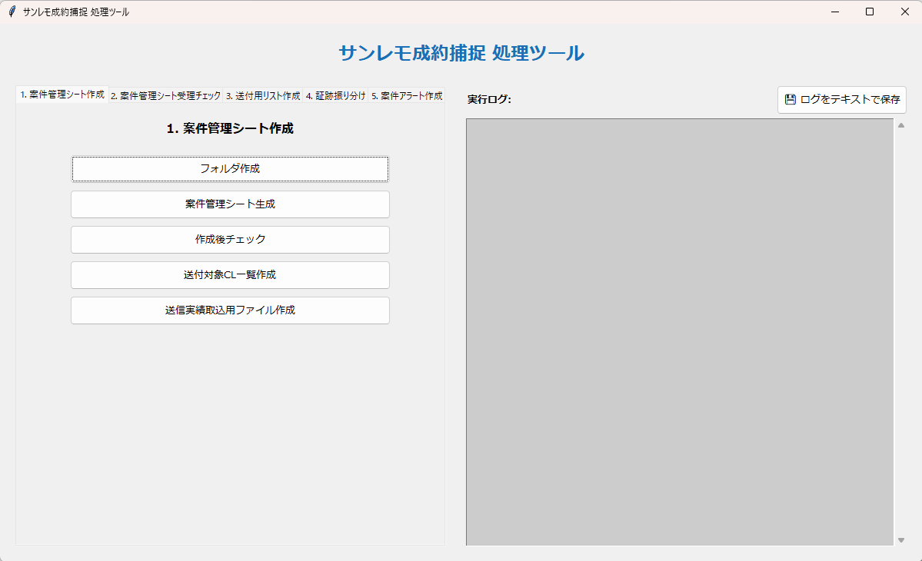
１．案件管理シート作成
 | 1．クライアント別PW一覧.xlsxをconfig.ymlで設定したフォルダに配置する。
 | 2．「フォルダ作成」ボタンを押下する。
 | 3．「YYYYMM（例: 202605）」フォルダに案件管理シート全件リスト.csvを配置する。
 |  | 「11_案件管理シート作成」フォルダに案件管理シート送受信実績一覧.csvを配置する。
 | 4．「案件管理シート生成」ボタンから順番に処理を実行する。

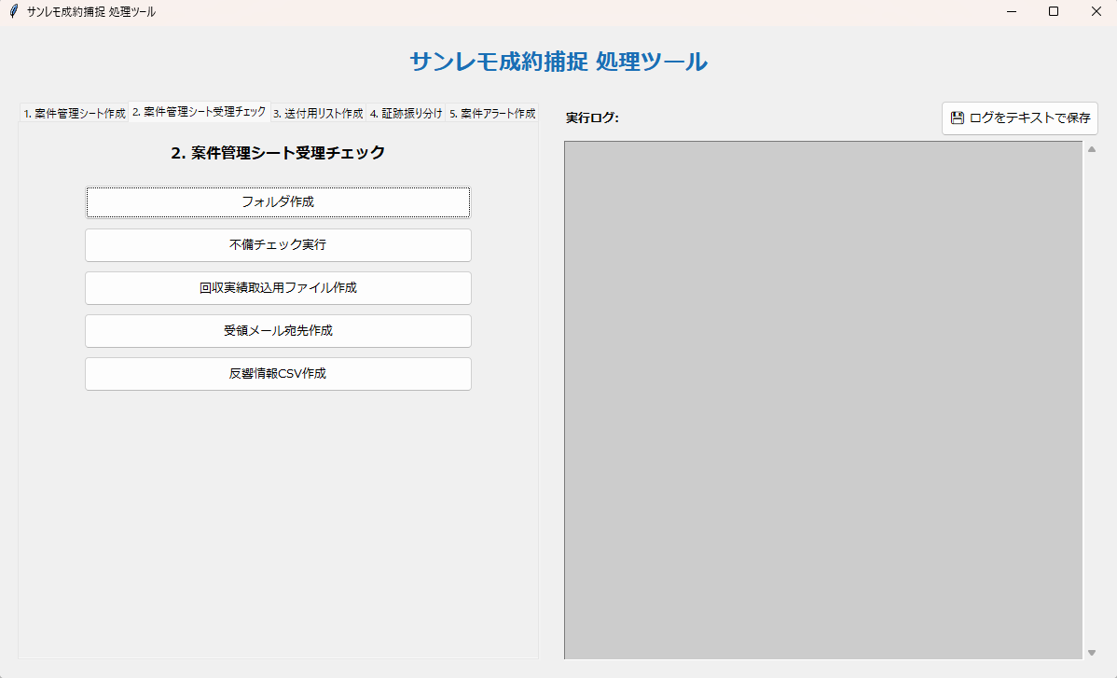
２．案件管理シート受理チェック
 | 1．「フォルダ作成」ボタンを押下する。
 | 2．「■チェック前案件管理シート格納」フォルダに「１．案件管理シート作成」で作成した
 |  | 案件管理シートを配置する。
 |  | 「01_CSV」フォルダと「12_案件管理シート受理・取込」フォルダに
 |  | 案件管理シート送付先リスト.csvを配置する。
 |  | 「12_案件管理シート受理・取込」フォルダに案件管理担当者リスト.csvを配置する。
 |  | 「01_CSV」フォルダに案件管理シート送受信実績一覧.csvを配置する。
 | 3．「回収実績取込用ファイル作成」ボタンから順番に処理を実行する。

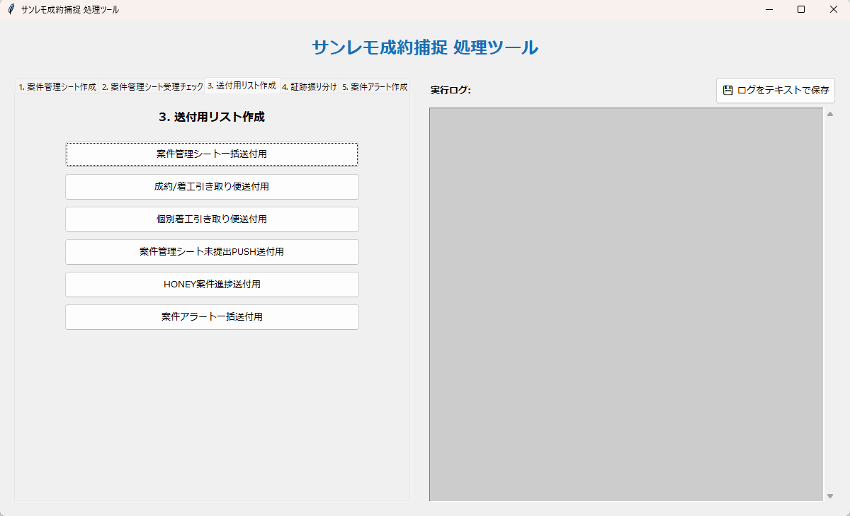
３．送付用リスト作成
 | 1．「インプットフォルダ」内に下記ファイルを配置する。
 |  | 案件管理シート送付先リスト.csv
 |  | 案件管理担当者リスト.csv
 |  | 案件管理シート送付対象クライアント一覧.xlsx
 |  | 引き取り便送付先リスト.csv
 |  | 成約報告担当者リスト.csv
 |  | 着工報告担当者リスト.csv
 |  | 着工報告担当者リスト（特定案件のみ）.csv
 |  | 案件管理シート未提出クライアントリスト.csv
 |  | HONEY管理リマインド送付先リスト.csv
 |  | 案件アラート送付先リスト.csv
 |  | 案件アラート送付対象クライアント一覧.xlsx
 | 2．「案件管理シート一括送付用」ボタンから順番に処理を実行する。

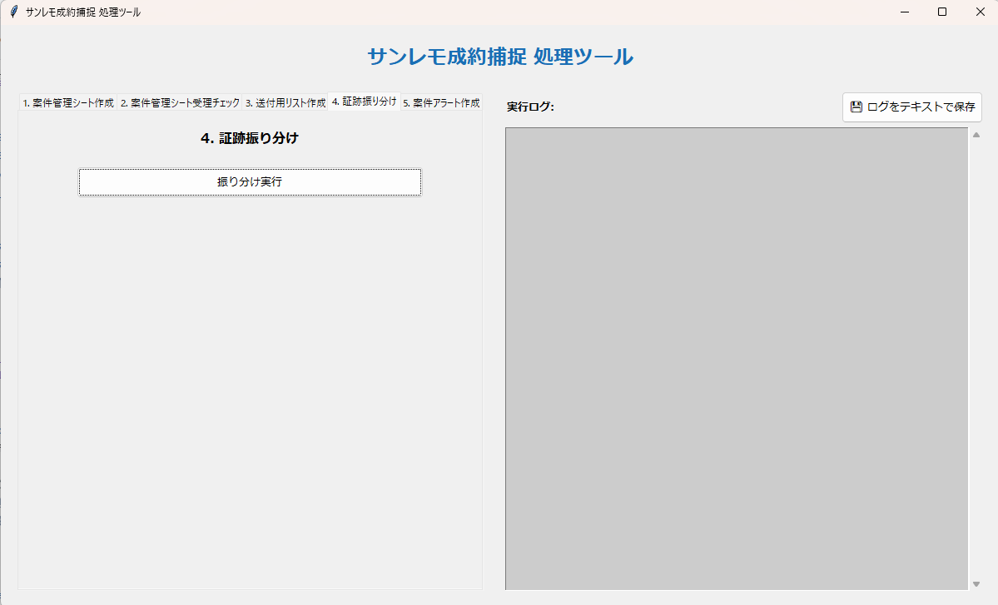
４．証跡振り分け
 | 1．「振り分け実行」ボタンを押下する。
 | 2．「■振分前書類格納」フォルダに証跡ファイルを設置する。
 | 3．再度「振り分け実行」ボタンを押下する。

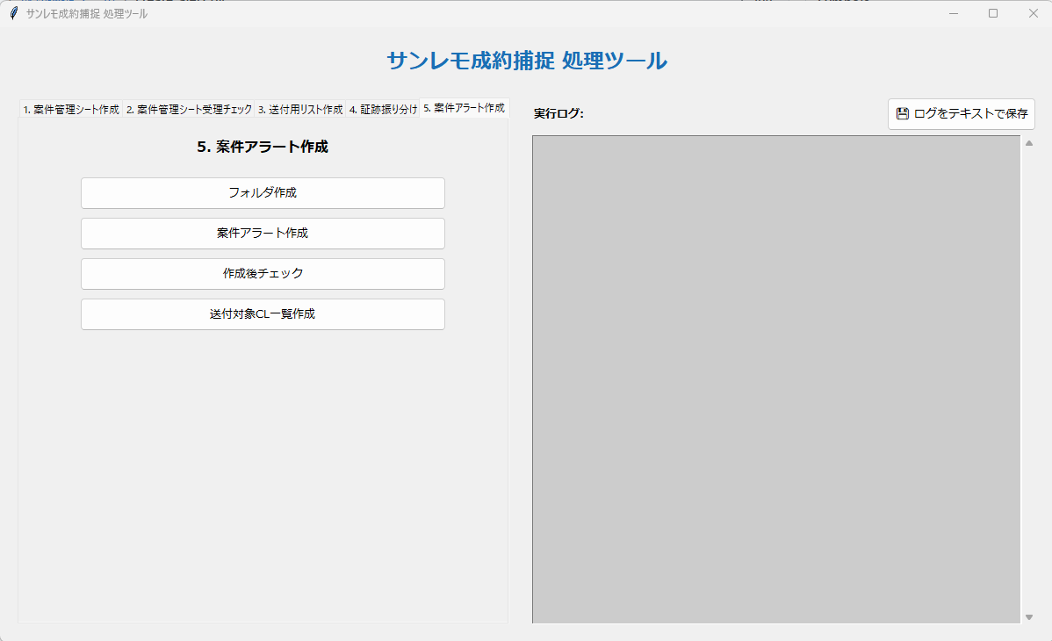
５．案件アラート作成
 | 1．クライアント別PW一覧.xlsxをconfig.ymlで設定したフォルダに配置する。
 | 2．「フォルダ作成」ボタンを押下する。
 | 3．「01_CSV」フォルダにCL向け案件アラート表一覧.csvを配置する。
 | 4．「案件アラート作成」ボタンから順番に処理を実行する。

